Sheet1
重点 | 用例适配原则： 0、适配前先review一遍用例，看是否有缺失接口 1、缺失的接口最好直接更换用例 2、对外新增开放c接口，在写用例过程中基本不考虑 3、如果是已经写的，写一半的代码，实在实现不了，直接放弃。但是代码上传，正常合入，做个标记 （a/用例处说明缺少哪些接口，b/用例不用全写完， c/在factory中汇总加一条说明，注释的形式）

序号 | 问题 | 用例 | 详细 | 处理方式
1 | paint接口 |  |  | skia的paint对应drawing的pen和brush，类内接口基本一致
2 | paint.setStyle(SkPaint::kStroke_Style); |  |  | 只attachpen 就是kStroke_Style，只attachbrush就是kFill_Style。pen和brush一致的时候就是kStrokeAndFill_Style
3 |  |  |  | 只attachpen 就是kStroke_Style，只attachbrush就是kFill_Style。pen和brush一致的时候就是kStrokeAndFill_Style
4 | 用Bitmap的创建shader third_party_skia\gm\aarectmodes.cpp getAddr32 make_bg_shader() | aarectmodes |  | 暂无image filter,更换用例
5 | onAnimate函数缺失 gm\addarc.cpp | Addarc |  | 手动增加打印/更换用例
6 | 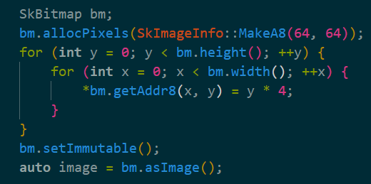 Bitmap操作 getAddr8 gm\alpha_image.cpp | alpha_image_alpha_tint |  | 通过OH_Drawing_BitmapGetPixels获取内存地址之后，指针强转试试。skia底层是 return (const uint8_t*)((const char*)this->addr8() + (size_t)y * fRowBytes + (x << 0)); 更换用例
7 |  | badapple |  | 更换用例 | font缺失的接口比较多
8 |  | badapple |  | 更换用例
9 | Matrix操作 MapXY MapRect gm\shadowutils.cpp | shadowutils |  | 更换用例
10 |  | convexpaths |  | 更换用例
11 |  | dashing2 |  | 更换用例
12 | SkMatrix::RotateDeg(4.f, c) | blur_matrix_rect

